Hoja1
Ubicar datos que no se encuentren en una Lista:
 |  |  |  | Para pintar de rojo los datos nuevos:
 | Lista | Datos | Nuevos | 1. Seleccionar el rango D4:D14 y darle el siguiente formato condicional:
 | 96 | 102 |  | =CONTAR.SI(LISTA,D4)=0
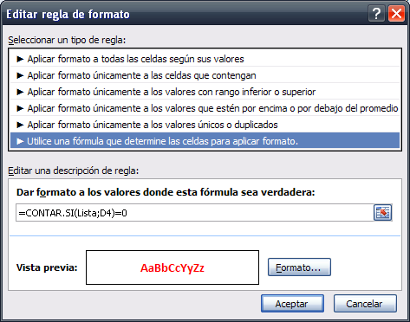
 | 97 | 104
 | 98 | 105
 | 99 | 106
 | 100 | 107
 | 101 | 108
 | 102 | 109
 | 103 | 110
 | 105 | 111
 | 106 | 112
 | 107 | 113
 | 112
 | 115

 |  |  |  | Para separar los datos nuevos en otra columna:
 |  |  |  | 1. En la celda E4 escribir y luego copiar hacia abajo la siguiente formula:
 |  |  |  | =SI(CONTAR.SI(Lista,D4)=0,D4,"")

 |  |  |  | Para copiar los datos nuevos a la lista (Metodo 1):
 |  |  |  | 1. Filtrar los datos pintados de color rojo con la ficha Datos/Filtro
 |  |  |  | 2. Seleccionar las celdas con los numeros rojos
 |  |  |  | 3. Presionar Ctrl+C
 |  |  |  | 4. Seleccionar B17 y presionar Enter para pegar los nuevos numeros

 |  |  |  | Para copiar los datos nuevos a la lista (Metodo 2):
 |  |  |  | 1. Seleccionar el rango de datos nuevos (E4:E14) y convertirlos en valores
 |  |  |  | 2. Seleccionar las celdas con numeros usando [F5]/Especial
 |  |  |  | 3. Presionar Ctrl+C
 |  |  |  | 4. Seleccionar B17 y presionar Enter para pegar los nuevos numeros.

 |  |  |  | Para evitar el ingreso de duplicados en la lista:
 |  |  |  | 1. Seleccionar el rango LISTA y convertirlo en tabla con Ctrl+T
 |  |  |  | 2. Luego darle a LISTA el siguiente formato condicional:
 |  |  |  | =CONTAR.SI(Lista,D4)>1
 |  |  |  | Formato:
 |  |  |  | . Fuente negrita y color blanco
 |  |  |  | . Relleno color rojo

